ラフ
問い合わせ
０１２０－９８０－３１７

不動産買取再販業へ参入したい会社様

 | ３つの０から始まる買取再販

仕入資金
買取再販
リフォームの経験
リフォーム資金

0ゼロ
0ゼロ
0ゼロ



～新規パートナー企業様応援キャンペーン～
3ヵ月無料
基 本
料 金

１５万円

パートナ－企業になると当社の秘訣が丸わかり！！
年間1,200件の実績

ご相談だけでもお気軽にお問い合わせください。
お電話でのお問い合わせはこちらへ

全国10店舗20都道府県
問い合わせ
０１２０－９８０－３１７

高品質・低コストのリフォーム
資料請求・メールでのお問い合わせはこちら

＼＼ここが凄いぞレジデンシャル不動産／／

今期で創業10周年！おかげさまで売上高２５０億円突破

様々な地域でシェアNo1獲得



全国主要都市に拠点を構えるネットワーク

ご相談だけでもお気軽にお問い合わせください。
お電話でのお問い合わせはこちらへ
資料請求・メールでのお問い合わせはこちら

問い合わせ
０１２０－９８０－３１７

 |  | パートナー企業様収支シュミレーション

仕入金額 |  | 1,650 |  |  | 万円 | ☆弊社が負担！！

物件金額 |  |  | 1,000 |  | 万円

売主買主を直接見つけた場合・・・
さらに利益増額！！
リフォーム費用 |  |  | 500 |  | 万円 | ※1

諸費用 |  |  | 60 |  | 万円 | ※2

仕入仲手 |  |  | 30 |  | 万円

販売仲手 |  |  | 60 |  | 万円

販売金額 |  | 2,090 |  |  | 万円

 |  |  |  | ↓ |  | 成功報酬 | 加盟店利益

物件粗利 |  | 440 |  |  | 万円 | → | 176 | 万円

 |  |  |  |  |  | 40%

※1 リフォーム費用は、広さ・リフォーム内容によって異なります。
※2 内訳：登記費用・不動産取得税・固都税・販売管理費等を保有期間により実費精算

パートナー企業様ご開業までの流れ





step6

step1
個別説明会
step3
お問い合わせ
step2
お申込～本部審査

ご加盟の意思決定




開 業

step4
step4
ご契約
事前研修、準備

ご相談だけでもお気軽にお問い合わせください。
お電話でのお問い合わせはこちらへ
資料請求・メールでのお問い合わせはこちら

問い合わせ
０１２０－９８０－３１７


 |  | Q 加盟するとお金がたくさんかかるとお聞きしますが…

 |  | A 初期費用0円で大丈夫です。

3か月無料キャンペーン実施中

 |  | Q 買取再販、リフォームなど未経験ですが大丈夫ですか…

 |  | A 「売れる」を実現する様々なバックアップ体制を整えております。

 |  |  |  |  |  | 1 設計・リフォーム 立地や築年数を含め最適なプランで+αの価値をお約束いたします。

2 販売促進 レインズ登録の為の図面等の作成もお任せください。こだわりの詰まった図面を作成いたします。

 |  |  |  |  |  | 3 ホームステージング 住んでからのイメージが沸くようモデルルームのような部屋に変身させます。

4 アフターフォロー 販売後もしっかりサポート！最長10年保証や、トラブルの際24時間相談窓口を設置しております。

レジデンシャル不動産はあなたのやる気を
全力で応援します！！！

ご相談だけでもお気軽にお問い合わせください。
お電話でのお問い合わせはこちらへ
資料請求・メールでのお問い合わせはこちら

問い合わせ
０１２０－９８０－３１７

Sheet1
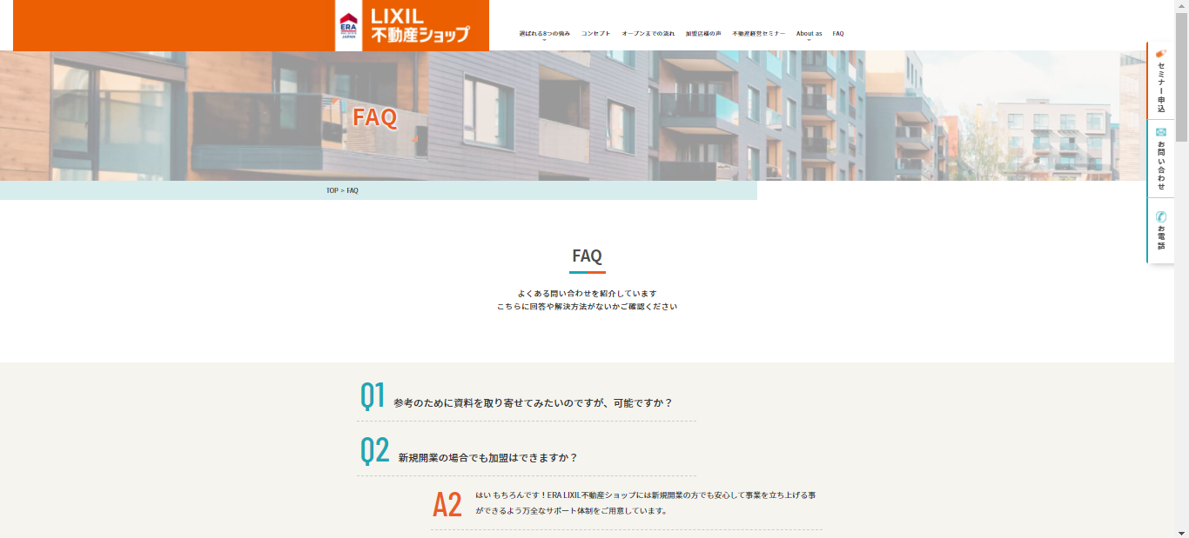
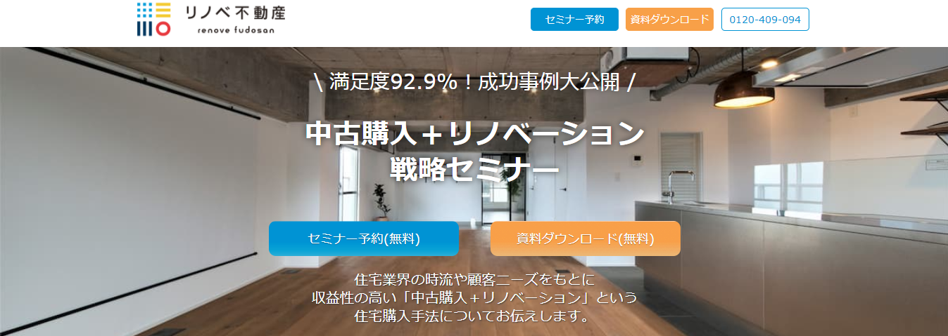

物件金額 1,000万円 販売金額 2,090万円の物件の場合

販売までに必要なお金 |  |  | 2,090万円で売れた場合した場合

物件金額 | 1,000 | 万円 | 物件粗利 | 440 | 万円

リフォーム費 | 500 | 万円 | 成功報酬 | 40 | ％

諸費用 | 60 | 万円 | 加盟店利益 | 176 | 万円

仕入時仲介手数料 | 30 | 万円 | 1件でこんなに利益が！！！！！

販売時仲介手数料 | 60 | 万円 | 【売主買主を直接見つけた場合、さらに利益増額】

物件原価 | 1,650 | 万円 | 1件当たり | 266 | 万円

弊社が負担いたします！！！！！ |  |  | ※1 リフォーム費用は、広さ・リフォーム内容によって異なります。
 |  |  | ※2 内訳：登記費用・不動産取得税・固都税・販売管理費等を保有期間により実費精算

